Plan1
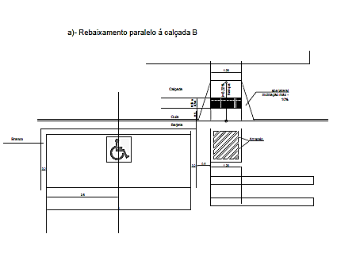
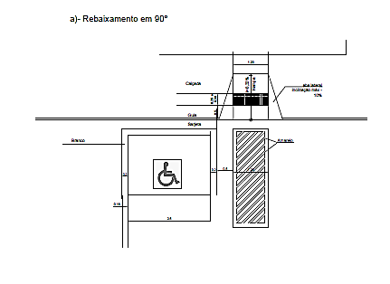
ANEXO I
QUADRO 3 - DAS VAGAS E PADROES DE ESTACIONAMENTO
Usos | Mínimo vagas para automotores | PGT - Para automotores | Vagas para bicicletas | Vagas para motocicletas | Embarque/ Desembarque Carga e Descarga | Tipo de Pavimento
1.1. Residências Unifamiliares | 1 vaga/un. | - | - | - | - | Asfalto/ Drenante
1.2. Condomínios Multifamiliares (lotes até 500,00m²) | 1 vaga/un. | 1 vaga de visitante para cad 5 unidades | 2 vagas/un. | 1 vaga c/ 5 un. | - | Asfalto/ Drenante
1.3. Condomínios Multifamiliares (lotes até 750,00,00m²) | 2 vagas/unid com área >= 150m² e <= 300m² | 1 vaga/unid com área <=150m² | 2 vagas/un. | 1 vaga c/ 5 un. | - | Asfalto/ Drenante
1.4. Condomínios Multifamiliares (lotes até 1000,00,00m²) | 3 vagas/unid com área > 300m² | 2 vagas/unid com área > 150m² e <= 300m² | 4 vagas/un. | 1 vaga c/ 5 un. | _ | Asfalto/ Drenante
1.5. Condomínios Multifamiliares (lotes até 1500,00,00m²) | 3 vagas/unid com área > 300m² | 3 vagas/unid com área > 300m² | 6 vagas/un. | 1 vaga c/ 5 un. | - | Asfalto/ Drenante
Para as categorias 1.3/1.4/1.5 | 1 vaga de visitantes p/ cada 8 un. | 1 vaga visitantes/ 10 un. | - | - | - | Asfalto/ Drenante
2. Hotéis e demais meios de hospedagem | 1 vaga/ 3 un. de alojamento com área <= 50 m² | 1 vaga / 2 un. de alojamento com área <= 50 m² | 2 vagas/un. | 1 vaga c/ 10 un. | 2 vagas p/ carga/ descarga | Asfalto/ Drenante
 | 1 vaga/un. de alojamento > 50 m² | 1 vaga/un. de alojamento > 50 m² | 4 vagas/un. | 1 vaga c/ 15 un.
 | 1 vaga ônibus/ 40 un. de alojamento | 1 vaga/10 m² de sala de convenções, bares, restaurantes ou boates | - | - | 1 vaga ônibus p/ embarque/ desembarque
 | 2 vagas para táxi | 1 vaga/100 m² de área de uso público | 2 vagas específicas para embarque/desembarque de transporte remunerado privado individual de passageiros por aplicativos
2.1. Motéis | 1 vaga/un. de alojamento | 1 vaga/un. de alojamento | - | - | - | Drenante

2.2. Campings | 1 vaga/barraca ou trailler | 1 vaga/barraca ou trailler | 1 vaga/barraca ou trailler | 1 vaga/barraca ou trailler | - | Drenante
3. Parques de diversões | 2 vagas/40 m² de área construída ou utilizada com o mínimo de 3 vagas | 1 vaga/100 m² de área de terreno | 1 vaga/25 m² de área de terreno | 1 vaga/50 m² de área de terreno | - | Asfalto/ Drenante
3.1. Zoológicos, hortos e parques | 1 vaga/500 m² de terreno com o mínimo de 10 vagas | 1 vaga/500 m² de terreno com o mínimo de 3 vagas para ônibus | 1 vaga/25 m² de área de terreno | 1 vaga/50 m² de área de terreno | - | Drenante
4. Estádios, ginásios cobertos e similares | 2 vagas/40 m² de área construída ou utilizada com o mínimo de 3 vagas | 1 vaga/25 m² de área construída ou utilizada | 1 vaga/25 m² de área construída ou utilizada | 1 vaga/25 m² de área construída ou utilizada | VER OBS 4 3 vagas para embarque/ desembarque nas categorias 4/4.2/4.3 e 4.4 | Asfalto e Drenante
4.1.Academias de ginástica/ esportes, piscinas e salas de jogos em geral | 1 vaga/40 m² de área construída ou utilizada com o mínimo de 3 vagas | 1 vaga/25 m² de área construída ou utilizada | 2 vagas/25 m² de área construída ou utilizada | 1 vaga/25 m² de área construída ou utilizada |  | Drenante
4.2. Quadras descobertas para esportes | 1 vaga/50 m² de área de terreno com o mínimo de 3 vagas | 1 vaga/50 m² de área de terreno | 1 vaga/25 m² de área de terreno | 1 vaga/50 m² de área de terreno |  | Drenante
4.3. Locais para lazer noturno, salões de baile, boates e casas de espetáculo | 1 vaga/25 m² de área construída com o mínimo de 3 vagas | 1 vaga/15 m² de área construída | 2 vagas/25 m² de área construída ou utilizada | 1 vaga/25 m² de área construída ou utilizada |  | Drenante
4.4. Clubes e associações | 1 vaga/500 m² de terreno para clubes | 1 vaga/500 m² de terreno | 1 vaga/25 m² de área de terreno | 1 vaga/25 m² de área de terreno |  | Drenante
 | 1 vaga/25 m² de área construída para salão de baile ou similar | 1 vaga/25 m2 de área construída para salão de baile ou similar | _ | - |  | Drenante
5. Ambulatórios, laboratórios, clínicas, posto de saúde, UBS, UPAS e similares | 1 vaga/50 m² de área construída com o mínimo de 3 vagas | 1 vaga/40 m² de área construída | 1 vaga/40 m² de área construída | 1 vaga/40 m² de área construída | 3 vagas para embarque/ desembarque | Asfalto/ Drenante
5.1. Hospitais, maternidades e similares | 1 vaga/leito até 50 leitos | 1 vaga/leito até 50 leitos | 1 vaga/40 m² de área construída | 1 vaga/40 m² de área construída | 3 vagas para embarque/ desembarque | Asfalto/ Drenante
 | 1 vaga/1,5 leitos entre 50 e 200 leitos | 2 vaga/1,5 leitos entre 50 e 200 leitos

 | 1 vaga/2 leitos > 200 leitos | 1 vaga/2 leitos com mais de 200 leitos
 | 1 vaga para carga/descarga | 2 vagas para carga/descarga
 | 1 vaga para embarque/desembarque | 2 vagas para embarque/desembarque
 | 1 vaga para táxi | 2 vagas para táxi
6. Creches, jardim de infância, pré-escolar, escolas de 1º grau e escolas para excepcionais | 1 vaga/50 m² de área construída | 1 vaga/50 m² de área construída | 1 vaga cada 2 alunos escolas de 1º grau e escolas especiais | 1 vaga/50 m² de área construída | 5 vagas para embarque/ desembarque | Asfalto/ Drenante
 | 3 vagas para embarque/desembarque | 3 vagas para embarque/desembarque |  |  | 5 vagas para embarque/ desembarque | Asfalto/ Drenante
6.1. Escolas de 2º grau, escolas especiais e profissionalizantes | 1 vaga/50 m² de área construída com o mínimo de 5 vagas | 1 vaga/50 m² de área construída | 1 vaga cada 2 alunos escolas de 1º grau e escolas especiais | 1 vaga/50 m² de área construída | 5 vagas para embarque/ desembarque | Asfalto/ Drenante
6.2. Cursos superiores, supletivos, cursinhos | 1 vaga/15 m² de área construída | 1 vaga/15 m² de área construída | 1 vaga cada 2 alunos escolas de 1º grau e escolas especiais | 1 vaga/25 m² área construída | 5 vagas para embarque/ desembarque | Asfalto/ Drenante
 |  | 1 vaga ônibus para embarque/desembarque | - | - |  | Asfalto/ Drenante
6.3. Salas públicas, bibliotecas | 1 vaga/50 m² de área construída | 1 vaga/50 m² de área construída | 1 vaga/50 m² de área construída | 1 vaga/50 m² de área construída | - | Asfalto/ Drenante

Uso | Mínimo vagas para automotores | PGT - Para automotores | Vagas para bicicletas | Vagas para motocicletas | Carga e Descarga | Tipo de Pavimento
7. Centros de convenções, auditórios, cinemas, teatros | 1 vaga/10 m² de auditório | 1 vaga/10 m² de auditório | 1 vaga/10 m² de auditório | 1 vaga/10 m² de auditório | - | Asfalto/ Drenante
7.1. Igrejas, templos, locais de culto | 1 vaga/30 m² de área construída | 1 vaga/30 m² de área construída | 1 vaga/30 m² de área construída | 1 vaga/30 m² de área construída | - | Asfalto/ Drenante
 | 1 vaga para embarque/desembarque | 1 vaga para embarque/desembarque | - | - | - | Asfalto/ Drenante
7.2. Cemitérios | 1 vaga/500 m² de terreno com mínimo de 20 vagas | 1 vaga/500 m² de terreno com mínimo de 20 vagas | 1 vaga/500 m² de terreno com mínimo de 20 vagas | 1 vaga/500 m² de terreno com mínimo de 20 vagas | - | Drenante
8. Comércio local | 1 vaga/40 m² de área construída com o mínimo de 2 vagas | - | 1 vaga / 100m² mínimo 5 vagas | 1 vaga / 250m² mínimo 1 vaga | VER OBS 4 1 vaga para carga/ descarga | Asfalto/ Drenante
8.1. Padarias | 1 vaga/20 m² de área construída com o mínimo de 2 vagas | 1 vaga/10 m² de área construída | 1 vaga / 100m² mínimo 5 vagas | 1 vaga / 250m² mínimo 1 vaga |  | Asfalto/ Drenante
8.2. Comércio varejista em barracas ou veículos | 5 vagas/un. | - | 1 vaga / 100m² mínimo 5 vagas | 1 vaga / 250m² mínimo 1 vaga |  | Asfalto/ Drenante
8.3. Comércio varejista em geral | 1 vaga/40 m² de área construída com o mínimo de 2 vagas | - | 1 vaga / 100m² mínimo 5 vagas | 1 vaga / 250m² mínimo 1 vaga |  | Asfalto/ Drenante
8.4. Lojas de departamentos | 1 vaga/12 m² de área construída | 1 vaga/12 m² área de construída entre 1.500 e 5.000m² | 1 vaga / 100m² mínimo 5 vagas | 1 vaga / 250m² mínimo 1 vaga |  | Asfalto/ Drenante
 | - | 1 vaga/50 m² de área construída acima de 5.000m² | - | -

 | - | 1 vaga para carga/descarga por 200 m² de área construída como mínimo de vagas | - | -
8.5. Mercados, supermercados e hipermercados | 1 vaga/12 m² de área construída | 2 vaga/12 m² de área construída | 1 vaga / 100m² mínimo 5 vagas | 1 vaga / 250m² mínimo 1 vaga | VER OBS 4 | Asfalto/ Drenante
 | 2 vagas para carga/ descarga | 1 vaga para carga/ descarga por 2.000 m² de área construída com o mínimo de 2 vagas | - | - |  | Asfalto/ Drenante
8.6. Shopping center, galerias e centros comerciais | 1 vaga/12 m² de área construída | 1 vaga/12 m² de área construída | 1 vaga / 100m² mínimo 5 vagas | 1 vaga / 250m² mínimo 1 vaga |  | Asfalto/ Drenante
 | 1 vaga para carga/descarga | 1 vaga para carga/descarga por 2.000 m² de área construída com o mínimo de 2 vagas | - | - |  | Asfalto/ Drenante
 |  | 2 vagas para táxi
8.7. Varejistas de materiais de grande porte | 1 vaga/30 m² de área construída | 1 vaga/30 m² de área construída com o mínimo de 2 vagas | 1 vaga / 100m² mínimo 5 vagas | 1 vaga / 250m² mínimo 1 vaga |  | Asfalto/ Drenante
 | - | 1 vaga para carga/ descarga por 1.500 m² de área construída | - | -
8.8. Atacadistas, macros e depósitos em geral | 20% da área do terreno, com o mínimo de 100 m² | 1 vaga para carga/descarga por 100 m² de área construída, com o mínimo de 20% do terreno. | 1 vaga / 100m² mínimo 5 vagas | 1 vaga / 250m² mínimo 1 vaga |  | Asfalto/ Drenante
 |  | -
8.9. Pavilhões para feiras e parques de exposições | 1 vaga/30 m² de área construída | 1 vaga/30 m² de área construída | 1 vaga/10 m² de auditório | 1 vaga/10 m² de auditório |  | Asfalto/ Drenante
 | 1 vaga para carga/ descarga | 2 vagas embarque/desembarque | - | -
 | - | 1 vaga para carga/ descarga por 2.000 m² de área construída com o mínimo de 2 vagas |  |  |  | Asfalto/ Drenante
 |  | 2 vagas para táxi
9. Prestação de serviços, consultórios, bancos e escritórios em geral | 1 vaga/50 m² de área construída com o mínimo de 2 vagas | 1 vaga/40 m² de área construída | 1 vaga/25 m² de área construída | 1 vaga/25 m² de área construída | VER OBS 4 | Asfalto/ Drenante
 |  | 1 vaga para carga/ descarga
 |  | 2 vagas para embarque/ desembarque se a área construída for maior do que 20.000 m²
9.1. Serviços de alimentação | 1 vaga/10 m² de salão de refeições ou similar | 1 vaga/20 m² de área construída | 1 vaga/25 m² área construída | 1 vaga/25 m² área construída
9.2. Serviços de manutenção pesada, oficinas mecânicas, postos de abastecimento | 5 vagas | 1 vaga/100 m² de área de terreno | 1 vaga/25 m² área construída | 1 vaga/25 m² área construída |  | Asfalto/ Drenante
9.3. Indústrias | 20% da área do terreno com o mínimo de 100m² | 1 vaga/100 m² de área construída | 1 vaga/25 m² área construída | 1 vaga/25 m² área construída
 |  | 4 vagas para carga/ descarga.(mínimo 20% do terreno) | - | - | 4 vagas para carga/ descarga (mínimo 20% do terreno) | Asfalto/ Drenante
9.4. Outras atividades | Número de vagas calculadas por similaridade, com o mínimo de uma vaga/100 m² (cem metros quadrados) de área construída ou utilizada | - | 1 vaga/50 m² de área construída | 1 vaga/50 m² de área construída | VER OBS 4
VAGAS ESPECIAIS - Vagas exigidas além das especificações na tabela acima

 | TIPO |  | Vagas mínimas | Nº vagas | Dimensões das vagas de estacionamento e áreas de circulação abaixo nas ilustrações
 | Vagas p/ idosos |  | 1 vaga | ≤20
 |  |  | 5% das vagas | > 20
 | Vagas p/ deficientes - dimensão conforme NBR 9050/04 |  | 1 vaga | ≤33
 |  |  | 3% das vagas | > 33
 | Vagas p/ bicicletas - dimensão: 2,00 x 1,00 m
 | Vagas p/ motos - dimensão: 2,00 x 1,00m
OBS:
1. No cálculo de área construída não serão computadas nas áreas de garagem 1 vaga / un. para os condomínios multifamiliares
2. 50 %(cinquenta por cento) das vagas exigidas para “Kitnet” e apartamentos com 1(um) quarto, poderão estar vinculadas a edifício-garagem, num raio máximo de 500 m (quatrocentos metros), desde que formalizada a vinculação no registro de imóveis.
3. Normas mínimas para estacionamento quando o uso for classificado como pólo gerador de tráfego (PGT) podendo ser requisito número maior de vagas
4. Excetuado na área central delimitada pelo PGR - Polígono com Gabarito Restrito, ressalvadas exigencias específicas decorrentes de E.I.V. - Estudo de Impacto de Vizinhança
5. Para os casos ja construídos e, se necessitarem reforma e/ou ampliação, os mesmos, se não alcançarem os padrões necessários, deverão vincular vagas com edificio gragem
6. No cálculo de área construída não serão computadas as exigencias mínimas das áreas de garagem, as escadas, os elevadores e as casas de máquinas, para efeito desta tabela.

VAGAS ESPECIAIS - Vagas exigidas além das especificações na tabela acima

VAGAS PARA DEFICIENTES

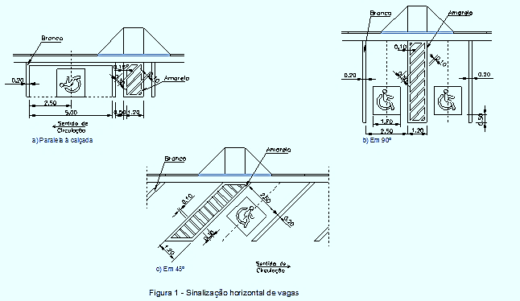

AUTOMÓVEIS
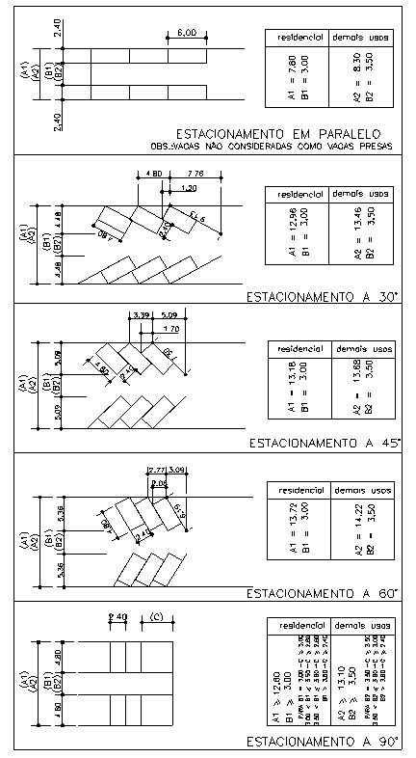

AUTOMÓVEIS COM OBSTÁCULOS

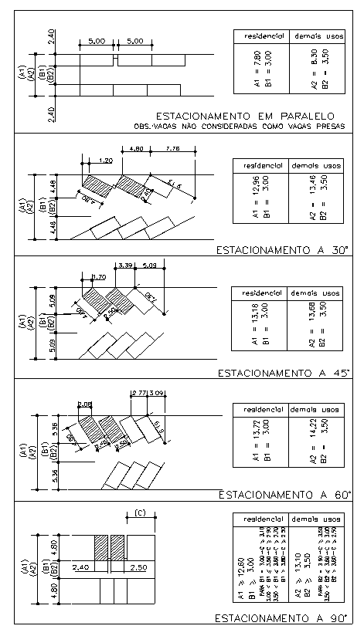

VEÍCULO DE CARGA LEVE

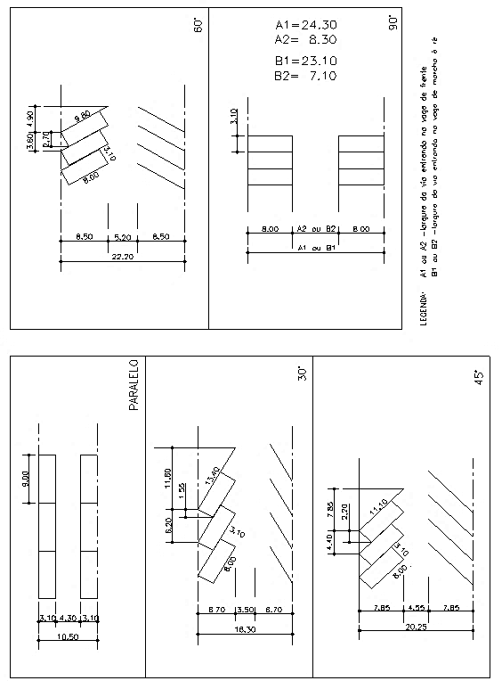

VEÍCULO DE CARGA MÉDIA

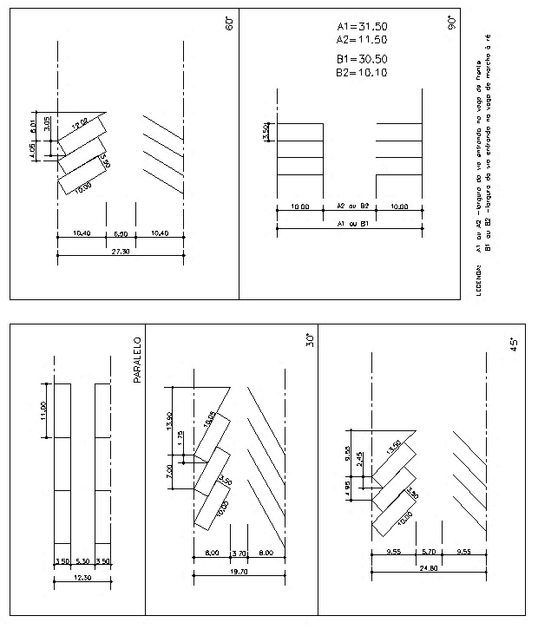

ÔNIBUS

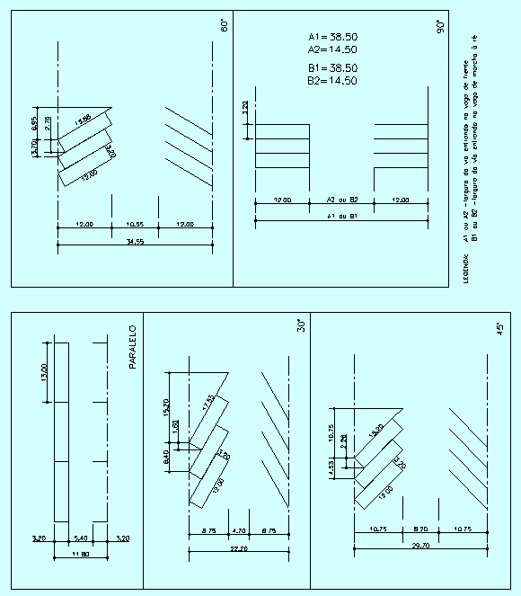

CARRETAS

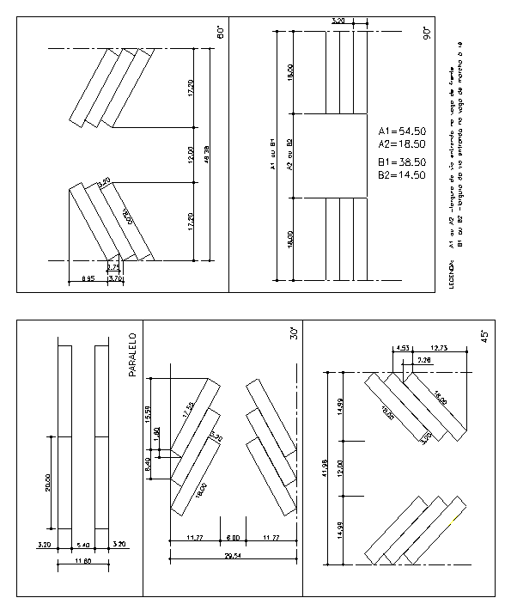

REBAIXAMENTO DA GUIA

